Tugas 7
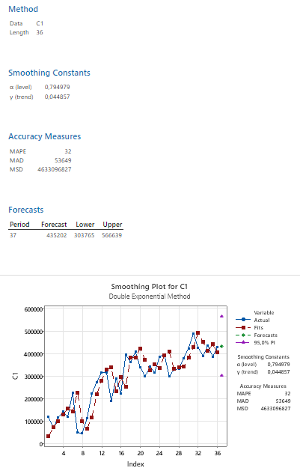
Periode | Aktual | Level (Lt) | Trend(Tt) | Forecast | Error | APE | 0.794979
Jan-21 | 118,965 | 118,965 |  |  |  |  | 0.044857
Feb-21 | 71,105 | 80917.30506 | 0
Mar-21 | 116,888 | 109513.25215 | 1282.7283987 | 80,917 | 35970.69494 | 30.773642239
Apr-21 | 142,344 | 135875.9935 | 2407.7425398 | 110,796 | 31548.019449 | 22.163223914
May-21 | 121,441 | 124894.11459 | 1807.12429 | 138,284 | -16842.736044 | 13.869068967
Jun-21 | 225,671 | 205380.1206 | 5336.4228877 | 126,701 | 98969.761123 | 43.855772839
Jul-21 | 49,999 | 82949.471484 | -394.82466134 | 210,717 | -160717.54349 | 321.44151582
Aug-21 | 47,409 | 54614.595657 | -1648.1315365 | 82,555 | -35145.646823 | 74.132858367
Sep-21 | 113,912 | 101416.88529 | 525.20900583 | 52,966 | 60945.535879 | 53.502296404
Oct-21 | 224,887 | 199680.71249 | 4909.4702021 | 101,942 | 122944.90571 | 54.66963662
Nov-21 | 274,179 | 259911.83109 | 7391.0333842 | 204,590 | 69588.817311 | 25.380797694
Dec-21 | 318,264 | 307815.89703 | 9208.3264859 | 267,303 | 50961.13553 | 16.012221153
Jan-22 | 317,662 | 317531.24243 | 9231.0698331 | 317,024 | 637.77648152 | 0.2007720412
Feb-22 | 191,034 | 218861.15431 | 4390.9475908 | 326,762 | -135728.31226 | 71.049296074
Mar-22 | 290,652 | 276833.60549 | 6794.4530975 | 223,252 | 67399.898101 | 23.189208435
Apr-22 | 224,687 | 236771.15477 | 4692.592963 | 283,628 | -58941.058589 | 26.232518387
May-22 | 395,423 | 363858.12014 | 10182.837326 | 241,464 | 153959.25226 | 38.935330586
Jun-22 | 362,418 | 364800.95036 | 9768.3583273 | 374,041 | -11622.957468 | 3.2070585533
Jul-22 | 408,296 | 401381.32002 | 10971.06472 | 374,569 | 33726.69131 | 8.2603531041
Aug-22 | 341,349 | 355906.18494 | 8439.0575352 | 412,352 | -71003.384741 | 20.800818148
Sep-22 | 299,634 | 312901.16364 | 6131.430491 | 364,345 | -64711.242478 | 21.596762209
Oct-22 | 341,780 | 337116.3041 | 6942.611469 | 319,033 | 22747.405865 | 6.6555696252
Nov-22 | 317,266 | 322759.11034 | 5987.1661059 | 344,059 | -26792.915571 | 8.4449375512
Dec-22 | 388,008 | 375858.10218 | 8100.4612725 | 328,746 | 59261.723551 | 15.273325176
Jan-23 | 395,530 | 393157.61251 | 8513.1030161 | 383,959 | 11571.436552 | 2.9255521836
Feb-23 | 299,968 | 320819.19244 | 4886.3462451 | 401,671 | -101702.71552 | 33.904521657
Mar-23 | 329,969 | 329094.9009 | 5038.3828659 | 325,706 | 4263.4613156 | 1.2920793516
Apr-23 | 332,329 | 332698.91606 | 4974.0414339 | 334,133 | -1804.2837635 | 0.54292094989
May-23 | 380,661 | 371847.54854 | 6507.0110643 | 337,673 | 42988.042505 | 11.29299889
Jun-23 | 423,745 | 414439.00652 | 8125.6510997 | 378,355 | 45390.440398 | 10.711734746
Jul-23 | 489,801 | 476016.13785 | 10523.324148 | 422,565 | 67236.342381 | 13.727277482
Aug-23 | 427,258 | 439411.94462 | 8409.3251014 | 486,539 | -59281.461997 | 13.874862963
Sep-23 | 389,220 | 401234.49092 | 6319.5819647 | 447,821 | -58601.269721 | 15.056078753
Oct-23 | 435,834 | 430036.02106 | 7328.0547141 | 407,554 | 28279.927116 | 6.488692281
Nov-23 | 386,832 | 397192.13671 | 5526.0620433 | 437,364 | -50532.075777 | 13.063054705
Dec-23 | 429,996 | 424403.47791 | 6498.7986105 | 402,718 | 27277.801249 | 6.3437337205
Jan-24 |  |  |  | 430,902
 |  |  |  |  | MAPE | 30.260896811
Dari hasil peramalan Double Exponential Smoothing yang dilakukan di Minitab, didapat nilai α = 0,794979 dan β = 0,044857 sebagai parameter terbaik. Kedua nilai ini kemudian dipakai untuk perhitungan manual di Excel, dengan Level awal diambil dari data periode pertama dan Trend awal ditetapkan 0 pada periode kedua, sesuai prosedur baku metode Holt. Hasil perhitungan manual menunjukkan MAPE sebesar 30,26%, yang nilainya cukup dekat dengan MAPE Minitab sebesar 32%. Selisih kecil ini wajar terjadi karena perbedaan kecil dalam penanganan nilai awal antara software dan perhitungan manual. Forecast untuk Januari 2024 dari perhitungan manual adalah 430.902, mendekati hasil Minitab yang sebesar 435.202.

